明细
史久锋垫付清单（02月01日-02月28日）
序号 | 日期 | 类别 | 金额 | 备注
1 | 2017-02-03 | 餐费 | 19.5
2 | 2017-02-04 | 餐费 | 33
3 | 2017-02-05 | 餐费 | 27.4
4 | 2017-02-05 | 优惠卷 | 44 | xiaofang_you
5 | 2017-02-06 | 餐费 | 29
6 | 2017-02-07 | 餐费 | 32
7 | 2017-02-08 | 餐费 | 29
8 | 2017-02-09 | 餐费 | 30
9 | 2017-02-09 | 去税务局办事车费 | 30
10 | 2017-02-10 | 餐费 | 26
11 | 2017-02-10 | 实体店调货去云仓 | 120
12 | 2017-02-11 | 元宵节吃饭 | 182
13 | 2017-02-13 | 换货差价 | 26.5 | yyz810606
14 | 2017-02-14 | 打印尚尼合同及复印 | 20
15 | 2017-02-15 | 税务局开发票 | 30
16 | 2017-02-19 | 电信办事 | 27 | 装宽带
17 | 2017-02-19 | 办公桌拉货 | 35
18 | 2017-02-20 | 拉办公桌和货 | 150 | 厢式车
19 | 2017-02-20 | 餐费 | 66.5 | 13-22号
20 | 2017-02-21 | 空调移机费加配件费 | 410
21 | 2017-02-21 | 租赁梯子 | 70
22 | 2017-02-21 | 拉货 | 150 | 厢式车
23 | 2017-02-22 | 换锁 | 240
24 | 2017-02-22 | 产品质量问题，寄回换货。运费 | 12 | 青青幸运
25 | 2017-02-23 | 拉货去云仓 | 365
26 | 2017-02-23 | 餐费（请葛和李静吃饭） | 248
27 | 2017-02-23 | 云仓打的回上海 | 186 | 滴滴打车
28 | 2017-02-24 | 实体店调货去云仓 | 150
29 | 2017-02-24 | 26汤锅换24汤锅，退差价 | 16.5 | 风往北吹tyh3
30 | 2017-02-24 | 垃圾桶内桶破损， | 30 | 冷风851125
31 | 2017-02-24 | 质量问题，退款 | 32 | 六味cg
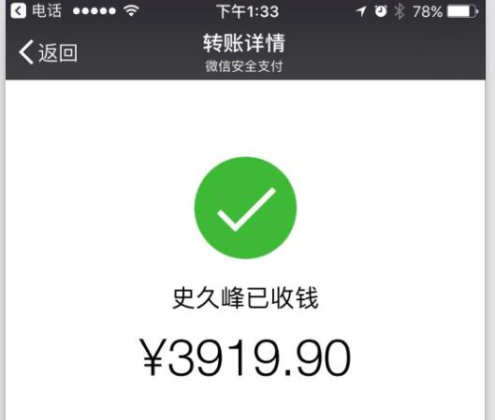
32 | 2017-02-24 | 质量问题，退款 | 34 | name_rule88
33 | 2017-02-24 | 质量问题，退款 | 12
34 | 2017-02-24 | 搬公司，吃饭3天 | 162.5
35 | 2017-02-24 | 信封 | 15
36 | 2017-02-25 | 门店拉货到公司 | 150 | 拉货
38 | 2017-02-27 | 顺丰快递费 | 48
39 | 2017-02-27 | 电池 | 8
40 | 2017-02-27 | 买菜 | 39
41 | 2017-02-28 | 公司到火车站 | 90 | 杭州商聚公司办事
42 | 2017-02-28 | 中餐费用 | 87
43 | 2017-02-28 | 火车票 | 292
44 | 2017-02-28 | 市内交通费 | 116
总计 |  |  | 3919.9

